プレイ画面１
画面サイズ 1920x1200（16:10）

プレイ画面でプレイヤーが行える行動
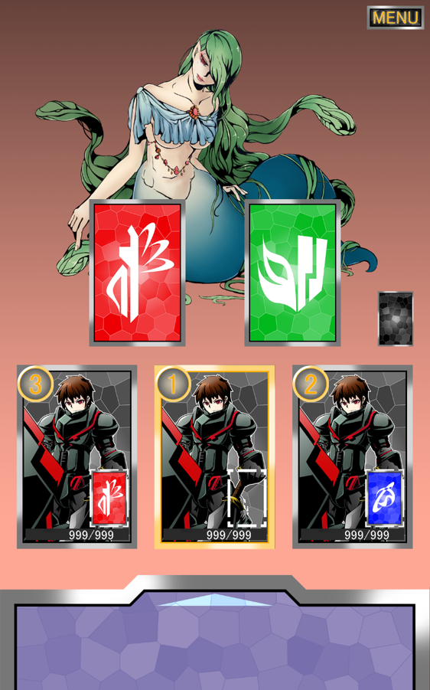
カードの効果
○戦士
赤：攻撃(通常攻撃)
青：溜める(次のターン攻撃を選択した際に攻撃力３倍)
緑：防御・かばう(防御力アップ、次の敵のターン時単体物理攻撃をかばう。)
○魔法使い
赤：バフ(プレイヤー全体を強化する)攻撃力アップ/防御力アップ
青：魔法攻撃(防御力無視の魔法攻撃)
緑：魔法防御(状態異常を防ぐ/魔法攻撃を軽減)
○僧侶
赤：魔法攻撃(魔法使いの半分の攻撃力)
青：デバフ(２ターンの間敵の弱体化)攻撃力低下/防御力低下
緑：回復(全体の体力を回復する)
○盗賊
赤：攻撃(戦士の半分の攻撃力)
青：盗む(敵のアイテムを盗み、永続的に疑似的なデバフをする)
緑：回復(単体回復、回復量は僧侶と一緒)
プレイヤーの行動順番を決める
└戦闘が始まると画面中央に行動順マーカーが表示される。
タップすることでその番号がプレイヤーアイコン左上にスライドし、表示される。

山札からカードを引く
└自分のターンに山札をタップすることでカードを1枚引くことができる。
所持できるカードは最大２枚。

カードをタップ
└カードのコマンドウィンドウが出る。
種類が上から時計まわりに「敵に使用、右の人とトレード、自分たちに使用、左の人とトレード」で、赤カードは魔法使いのみ上を除いた３つ
 |  | 僧侶の青カード/盗賊の青カードは下をのぞいた３つ

※チャットウィンドウは常に使用可能

チャットウィンドウを開く
└下の紫の部分を上にスライドすることでチャット画面を上に引き出す
半透明で後ろが透けている。
入力部分をタップすると、スマートホン本来の入力キーボードが出る

画面の要素
敵キャラクター | HPバーを％で表示、25%減るごとにHPバーが緑黄橙赤に
カード | タップするとコマンドウィンドウが出る
山札 | 自分のターンにタップすることでカードを一枚引ける
キャラクター | 自分のキャラクターは常に真ん中に表示
体力 | 自分たちのHPはカードの下で。フォントはMSPゴシック
選択カード | 各キャラクターの右下に表示
行動順番 | 各キャラクターの左上に表示
チャットウィンドウ | スライドで上へ、半透明で後ろが見える

ゲームルール
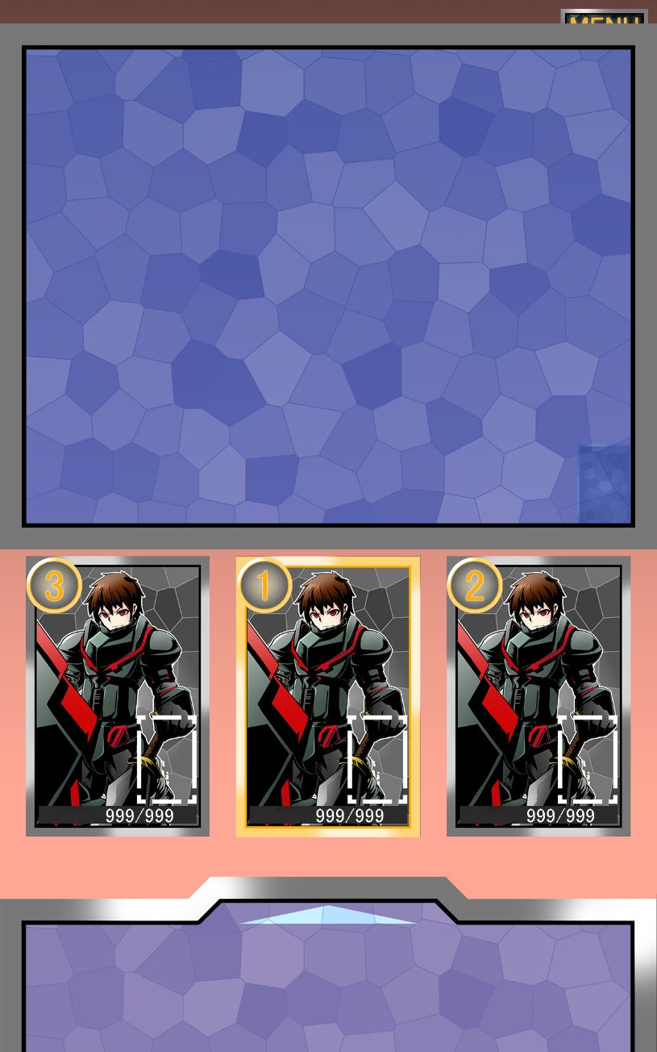
とりきメインゲーム

・マッチングが決定次第、ゲームが開始。

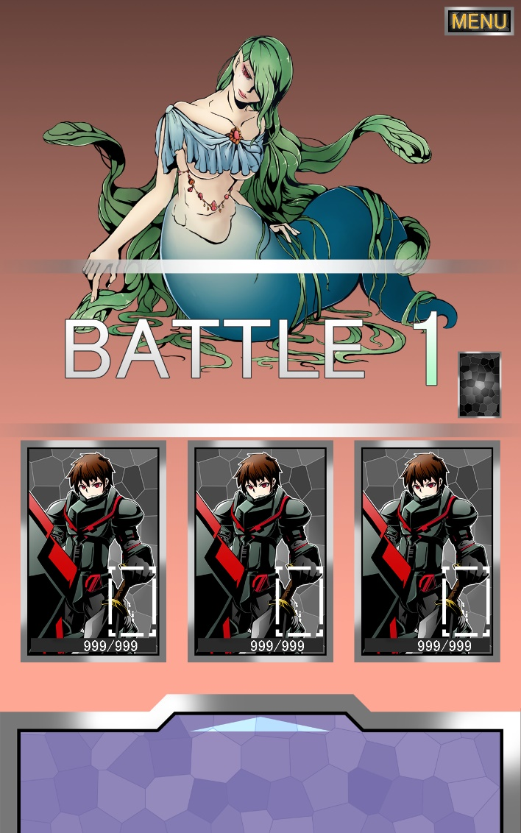
このときからチャットがいつでも使用可能になる。

チャットウィンドウはしたの矢印部分を上にスライドすることで拡大することができる
普段はチャットログが3行ぐらい？見える。
チャットウィンドウを引いた際に入力部分を触ることで、スマートホンに応じた入力画面が出る。
ウィンドウを戻すときは↓にスライドで戻る。
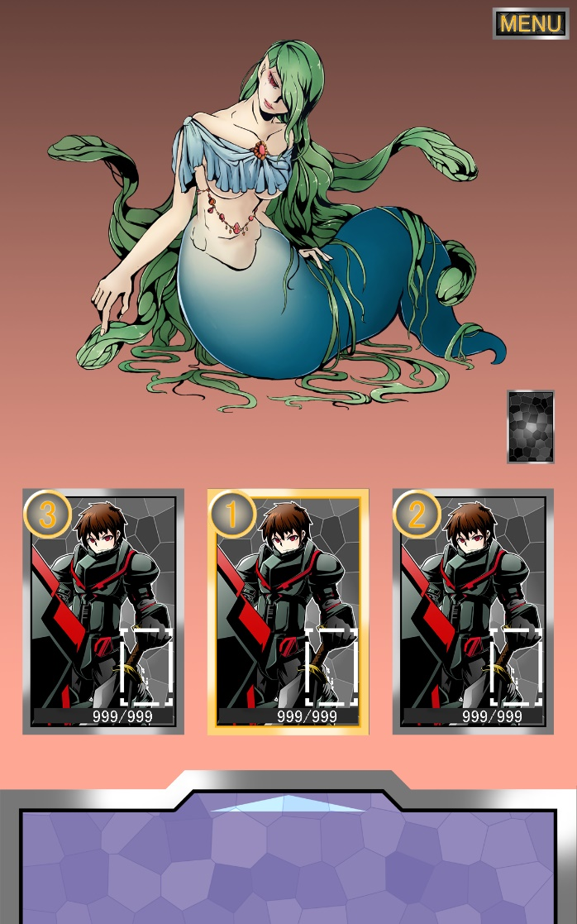 |  |  |  |  | 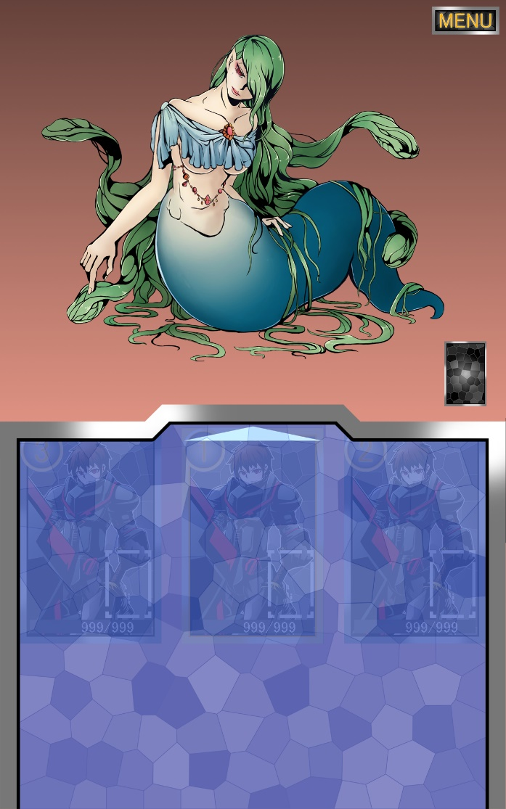

・キャラクター選択画面に移行、左右にスライドすることで、キャラクターを変更。
種類は「戦士、魔法使い、僧侶、盗賊」の四種類。同じ職を2人が選ぶことはできない。

職業ごとのスキルについて

戦士 | 赤 物理攻撃
 | 青 溜める（次のターン自身の攻撃力ｘ３）
 | 緑 かばう（このターン自身の防御力を2倍にし、全体攻撃でない攻撃をすべて受ける）

僧侶 | 赤 物理攻撃
 | 青 デバフ（敵の体力以外のパラメーターを2ターンの間10%下げる）
 | 緑 回復(全体回復/80%の確立で状態異常も治す)

魔法使い | 赤 バフ（2ターンの間、全員の攻撃力を30%上げる
 | 青 魔法攻撃（敵の物理防御力を無視）
 | 緑 バリア（1ターン魔法70%カット、物理20%カットを全員にかける）

盗賊 | 赤 物理攻撃
 | 青 盗む（３ターンの間相手のパラメーターを5%下げ、ランダムな効果が発生※１）
 | 緑 回復（単体を回復/60%の確立で状態異常も治す。）

 | ※１ 盗賊のスキル「盗む」の効果が以下の３つからランダムに１つ発動する。
 | 心を盗む：味方全員の体力がそれぞれ１０％回復する
 | 体を盗む：このターン味方全員の攻撃力20%アップ
 | 技を盗む：このラウンドの敵の行動をスキップする

レベル１ | 職業 | HP | ATK | DEF
1 | 戦士 | 25 | 9 | 7
2 | 魔法使い | 12 | 6 | 3
3 | 僧侶 | 20 | 4 | 4
4 | 盗賊 | 18 | 5 | 4

レベル2 | 職業 | HP | ATK | DEF
1 | 戦士 | 75 | 27 | 21
2 | 魔法使い | 36 | 18 | 9
3 | 僧侶 | 60 | 12 | 12
4 | 盗賊 | 54 | 15 | 12

レベル3 | 職業 | HP | ATK | DEF
1 | 戦士 | 250 | 90 | 70
2 | 魔法使い | 120 | 60 | 30
3 | 僧侶 | 200 | 40 | 40
4 | 盗賊 | 180 | 50 | 40

・メインゲームに入り、敵が出現。このとき山札から全員に1枚手持ちカードが与えられる。
キャラクターの行動順が画面中央に出る。タッチで暗転、明転し選択したり選択解除ができる。
全員が選び終えるとターンが開始。
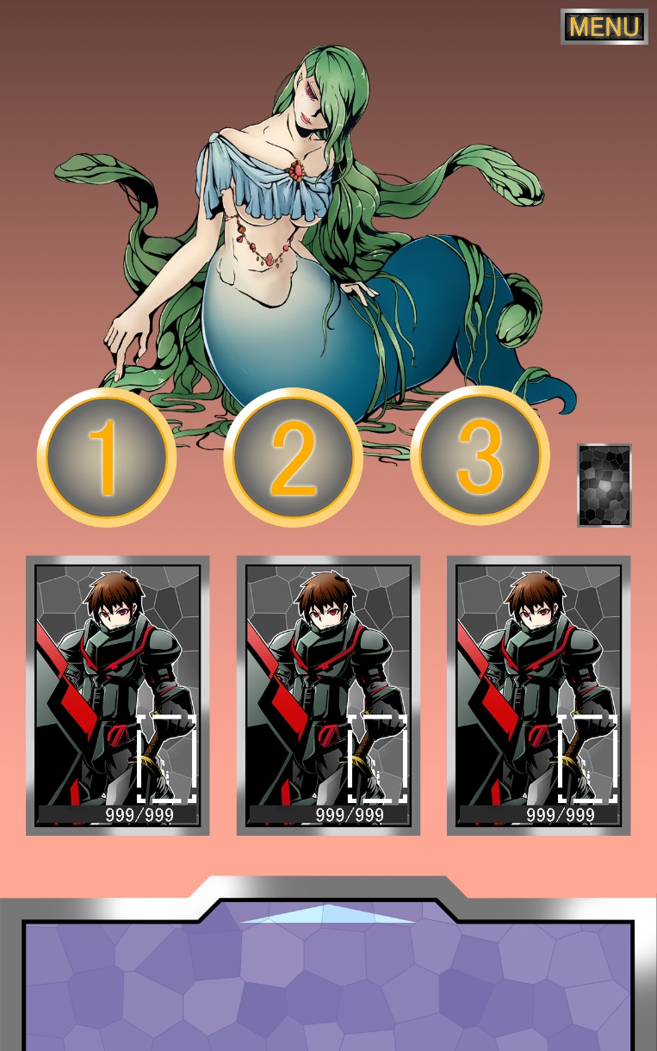 |  |  |  | 
・行動順1を選んだ人のターンに。ターンプレイヤーの枠がキャラクターにつく。
ターンプレイヤーは山札からカードを一枚引く。

2枚のカードのうち1枚を選択しプレイできる。カードをタップするとコマンドウィンドウが出現
コマンドの種類が上から時計まわりに「敵に使用、右の人とトレード、自分たちに使用、左の人とトレード」
赤カードが下を除いた３つ、緑 青カードが上を除いた３つが選択可能。
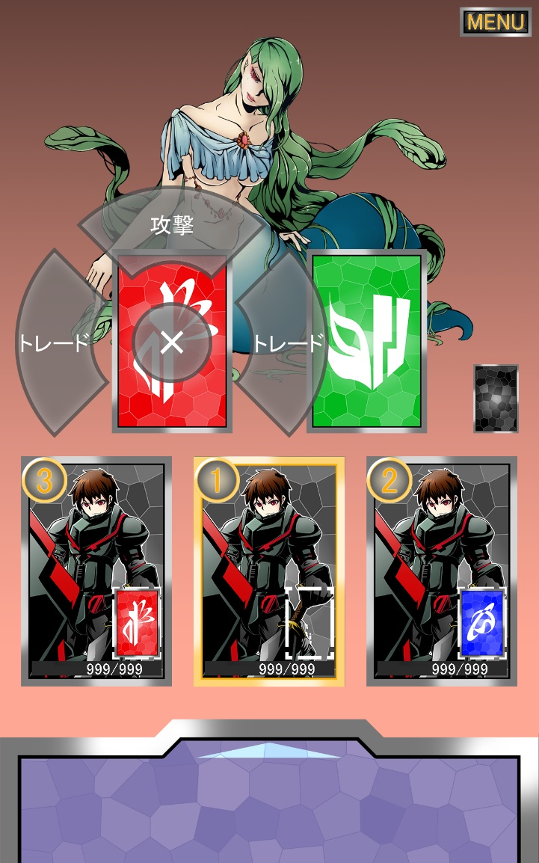

トレード：選択したカードを他のプレイヤー1人と交換することができる。

敵に使用：攻撃、デバフを敵に使用する。

自分たちに使用：回復やバリアー等を自分たちに使用する。単体の場合は使用した際に対象を選択する。

カードの効果を使用したら、自分のターンは終了し行動順が次の人にターンが移る。使わなかったもう1枚のカードを持ち札として残す。
プレイヤー全員が行動し終えると敵にターンが移る。

敵のターン終了後、ふたたびプレイヤーの行動順選択に戻る。

敵の撃破に成功すると勝利。味方が全滅するか、カードの残りがなくなり使用できない状態で敵のHPが0になっていない場合、敗北。
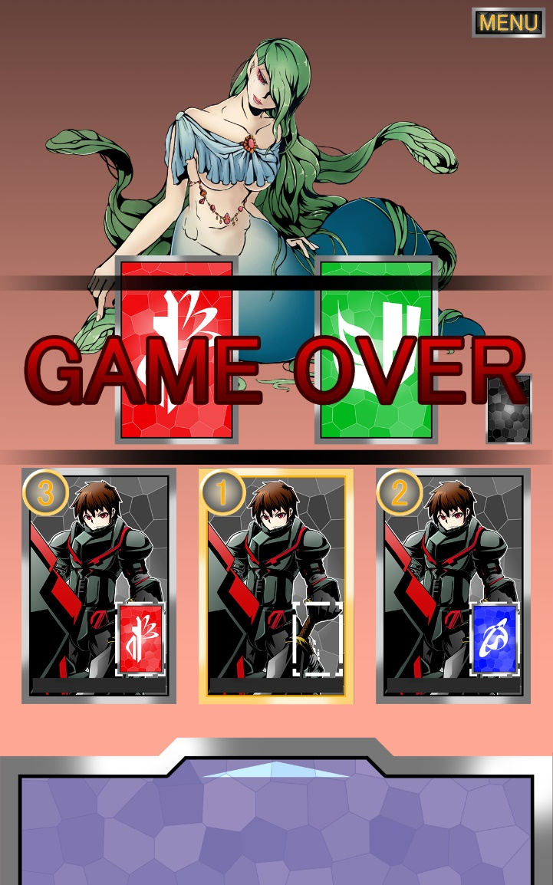 |  |  |  | 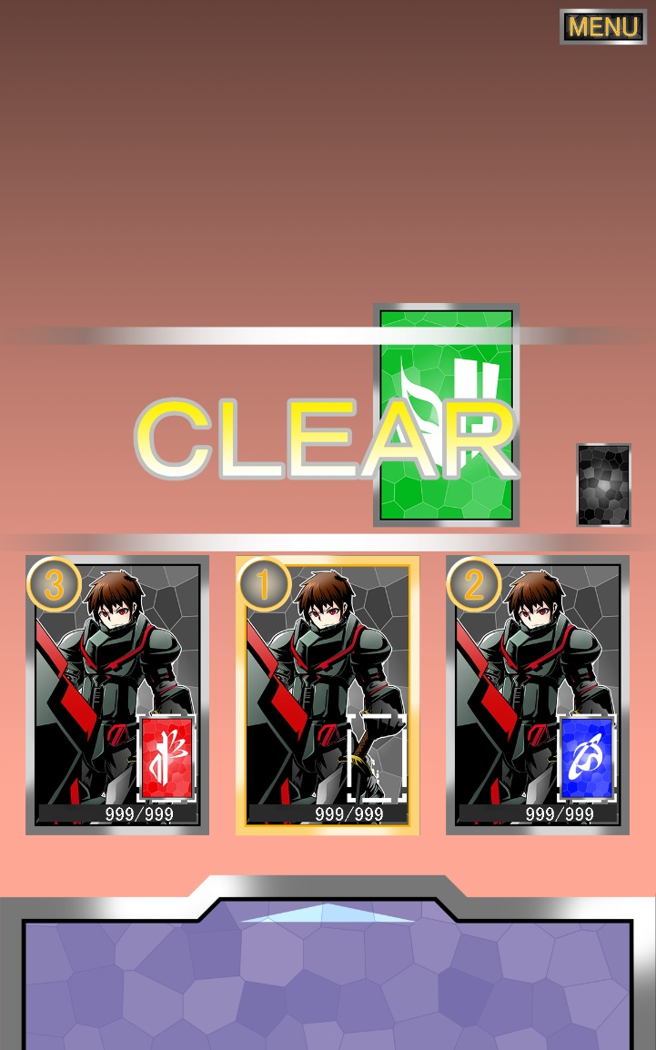

勝利条件：敵のHPを0にする。
敗北条件：味方が全滅する。30枚ある山札がなくなり、誰もカードを使用できなくなった場合。

勝利時⇒クリアの文字を表示後、自分たちのキャラクターより上にウィンドウを表示して、イベントが発生。
敗北時⇒ゲームオーバーを表示し、タイトルに戻る。

戦闘は3回まで行われ、3回目の戦闘を勝利するとエンディングに入る。エンディング後にリザルト画面を表示し、タイトルへ戻る。

タイトル画面
画面サイズ 1920x1200（16:10）

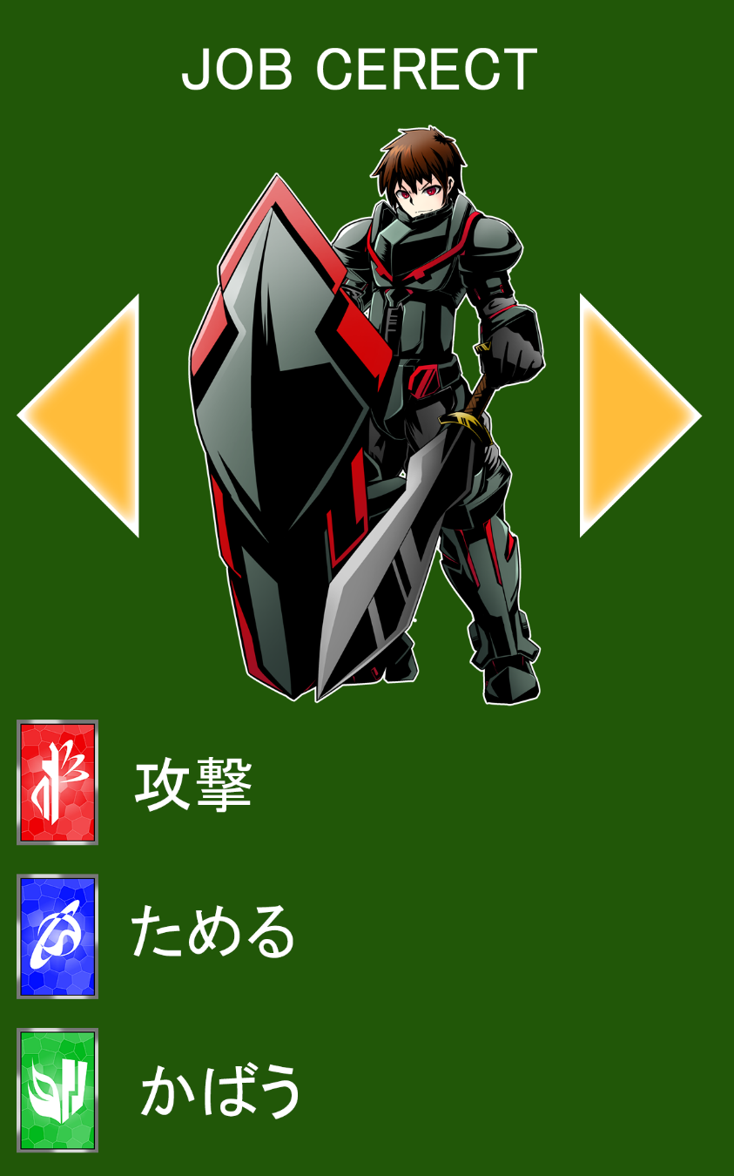
タイトル画面でプレイヤーが行える行動

起動した後タップすることで、マッチング状態に移行

画面中央にPlease tapの文字が1sの感覚で点滅。
起動後画面をタップすることで、ローディング画面に移行。
「他のプレイヤーを待っています...」の文字を画面中央に表示
自分以外に誰もいない場合は上の文章の末尾に（1/3）のように数字を表示。

キャラ選択画面
画面サイズ 1920x1200（16:10）

キャラクター選択画面でできること

左右の矢印でジョブを変えることが出来る。

画面の要素
JOB CERECKの文字 | 画面真ん中上に文字を表示。1s感覚で点滅
キャラクター画像 | ジョブの画像を表示 再度タップで次の画面へ
矢印 | タップすることで左右の別のジョブに変えることができる
 | 順番は⇒回しに戦士 魔法使い 僧侶 盗賊の順
カードの効果の表示 | それぞれのジョブの効果を上から順に赤青緑で表示
 | 盗賊の盗むの細かい効果は長いので省略

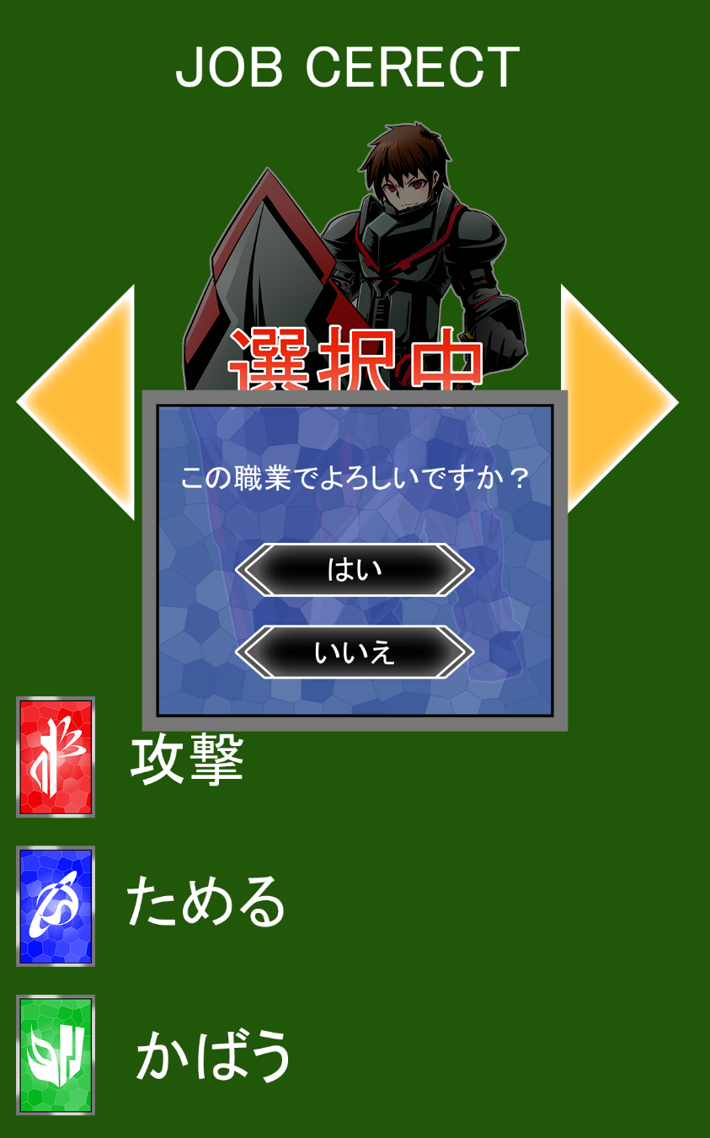
この画面で出来ること
はい、いいえの選択

画面の要素
JOB CERECKの文字 | 画面真ん中上に文字を表示。1s感覚で点滅
キャラクター画像 | ジョブの画像を表示
矢印 | タップすることで左右の別のジョブに変えることができる
 | 順番は⇒回しに戦士 魔法使い 僧侶 盗賊の順
カードの効果の表示 | それぞれのジョブの効果を上から順に赤青緑で表示
 | 盗賊の盗むの細かい効果は長いので省略
ウィンドウ | はいを押すと次の画面へ、いいえを押すと
 | 上記の画面に戻る

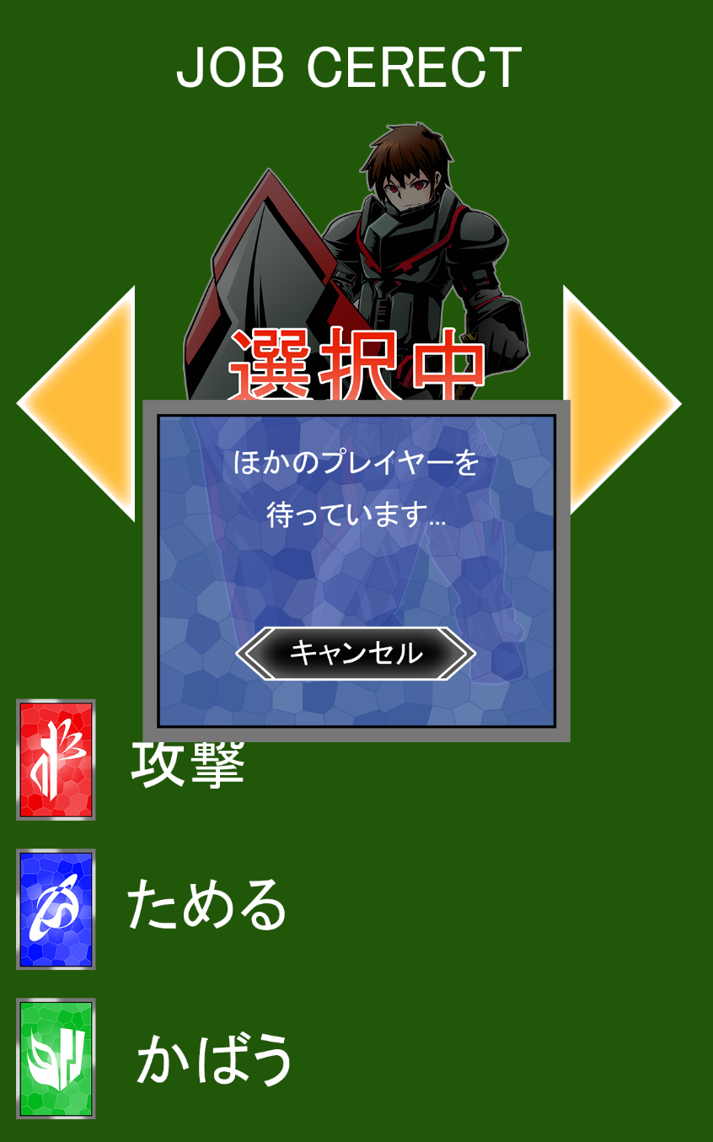
この画面で出来ること
キャンセルボタンを押す

画面の要素
JOB CERECKの文字 | 画面真ん中上に文字を表示。1s感覚で点滅
キャラクター画像 | ジョブの画像を表示
矢印 | タップすることで左右の別のジョブに変えることができる
 | 順番は⇒回しに戦士 魔法使い 僧侶 盗賊の順
カードの効果の表示 | それぞれのジョブの効果を上から順に赤青緑で表示
 | 盗賊の盗むの細かい効果は長いので省略
ウィンドウ | 他のプレイヤーより先にジョブを選ぶと出現する画面
 | キャンセルを押すことでページ一番上の画面に戻る

